Ermittlung Abgasleistung
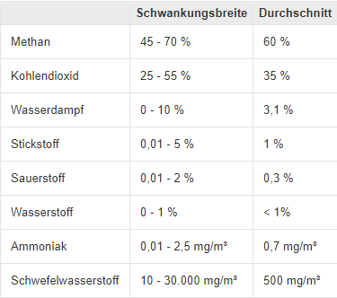
Nötige Sauerstoffzufuhr |  | 152 | m³O2 / h
Lambda (Annahme; aus PDF) |  | 1.42
Reale Sauerstoffzufuhr |  | 215.84 | m³O2 / h

Mittelwert Vs_tr_Gas |  | 127 | m³biogas/h

Eintritt in BHKW vor Verbrennung
 | CH4 | CO2 | O2 | N2 | C
 | m³/h | m³/h | m³/h | m³/h | m³/h
Biogas | 76 | 44
Zuluft |  |  | 216 | 802
Heizöl

Eintritt in BHKW vor Verbrennung
 | CH4 | CO2 | O2 | N2 | C
 | g/mol | g/mol | g/mol | g/mol | g/mol | Biogas zusammensetzung
Biogas | 3,415 | 1,994 |  |  |  | Biogas (chemie.de)
Zuluft |  |  | 9,639 | 35,818
Heizöl

Austritt aus BHKW nach Verbrennung
 | Co2 | N2 | H2O | O2
 | m³/h | m³/h | m³/h | m³/h
Biogas | 120
Zuluft |  | 802 | 152 | 64
Heizöl

Abgas Gesamt |  | 1,138 | m³/h
Abgas ohne H2O |  | 986 | m³/h

 |  |  |  |  |  | Die Zusammensetzung der Luft - Chemie-Schule

Leistung Abgas
Abgastemperatur |  | 637 | °C |  |  |  | Molare Masse |  | Dichte |  | Wärmekapazität (bei konstantem Druck)
Austrittstemperatur |  | 180 | °C |  |  | CH4 | 16.04 | g/mol | 720 | g/m³
Delta_teta |  | 457 | K |  |  | CO2 | 44 | g/mol | 1977 | g/m³ | 875 | J/(kg*K)
 | Co2 | N2 | H2O | O2 |  | O2 | 32 | g/mol | 1429 | g/m³ | 915 | J/(kg*K)
 | kW | kW | kW | kW |  | N2 | 28 | g/mol | 1251 | g/m³ | 1009 | J/(kg*K)
Biogas | 26 |  |  |  |  | C | 12 | g/mol |  | g/m³ |  | J/(kg*K)
Zuluft |  | 128 | 21 | 0.24 |  | H2O (20 °C) |  | g/mol | 997000 | g/m³ | 4219 | J/(kg*K)
Heizöl |  |  |  |  |  | H2O (100 °C) |  | g/mol | 588 | g/m³ | 1870 | J/(kg*K)
 |  |  |  |  |  | H2O (640 °C) |  | g/mol | 237.37 | g/m³ | 4219 | J/(kg*K)
Gesamtleistung ohne H2O (ohne Brennwertnutzung) |  | 176 | kW |  |  | H2O (160 °C) |  | g/mol | 504.08 | g/m³ | 4219 | J/(kg*K)

 |  |  |  |  |  | https://link.springer.com/content/pdf/bbm%3A978-3-540-92895-9%2F1.pdf

